Chi tiết địa chất
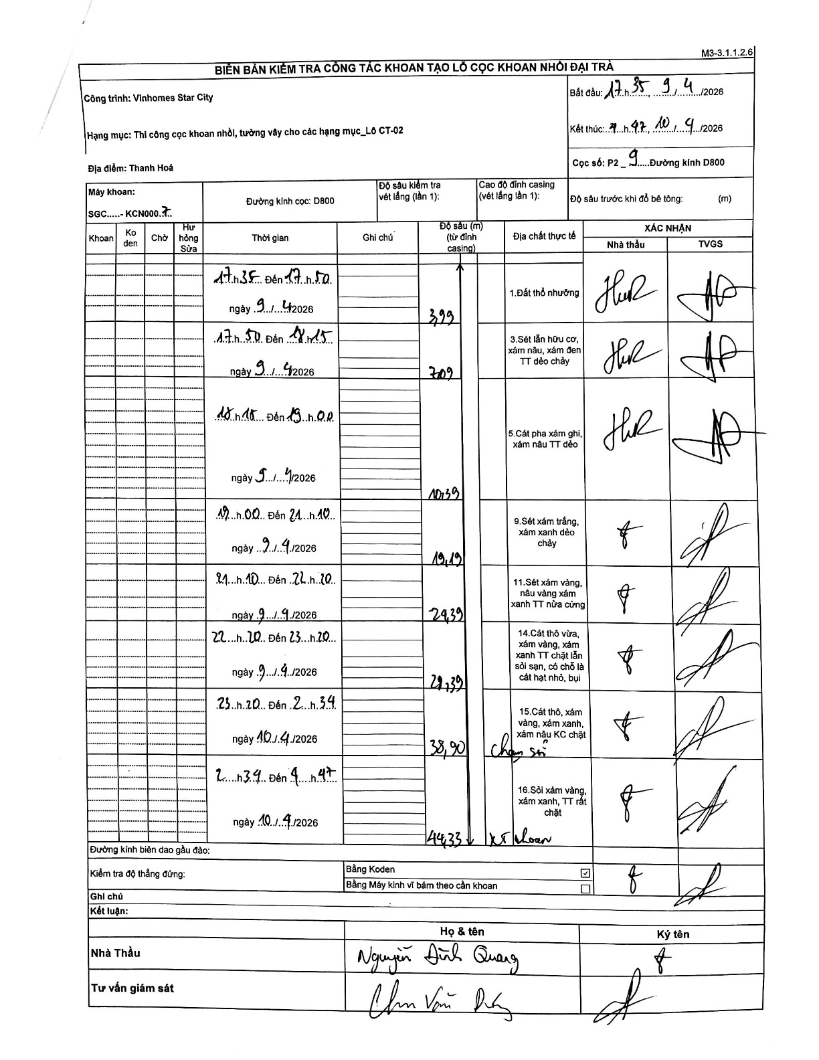
Dự án | Star City Thanh Hóa
Hạng mục | Thi công cọc khoan nhồi, tường vây cho các hạng mục_Lô CT-02
Tên bộ phận | Thanh Hoá
Số hiệu cọc | P2-9
Tên Máy khoan | SGC-KCN0007
Đường kính | D800
Bắt đầu thi công | 17:35 09/04/2026
Kết thúc thi công | 04:47 10/04/2026

Địa chất TT | Đường kính | Mô tả lớp thiết kế | Từ (h) | Đến (h) | Cao độ từ | Cao độ đến | T.Gian (h) | Dài (m) | V (m/h) | Ghi chú
1. Đất thổ nhưỡng | D800 | Đất thổ nhưỡng | 17:35 09/04/2026 | 17:50 09/04/2026 | 0 | -3.99 | 0.25 | 3.99 | 15.96
2 | D800 | Sét lẫn hữu cơ, xám nâu, xám đen TT dẻo chảy | 17:50 09/04/2026 | 18:15 09/04/2026 | -3.99 | -7.09 | 0.42 | 3.1 | 7.44
3 | D800 | Cát pha xám ghi, xám nâu TT dẻo | 18:15 09/04/2026 | 19:00 09/04/2026 | -7.09 | -10.39 | 0.75 | 3.3 | 4.4
4 | D800 | Sét xám trắng, xám xanh dẻo chảy | 19:00 09/04/2026 | 21:10 09/04/2026 | -10.39 | -19.19 | 2.17 | 8.8 | 4.06
5 | D800 | Sét xám vàng, nâu vàng xám xanh TT nửa cứng | 21:10 09/04/2026 | 22:20 09/04/2026 | -19.19 | -24.39 | 1.17 | 5.2 | 4.46
6 | D800 | Cát thô vừa, xám vàng, xám xanh TT chặt lẫn sỏi sạn, có chỗ là cát hạt nhỏ, bụi | 22:20 09/04/2026 | 23:20 09/04/2026 | -24.39 | -29.39 | 1 | 5 | 5
7 | D800 | Cát thô, xám vàng, xám xanh, xám nâu KC chặt | 23:20 09/04/2026 | 02:34 10/04/2026 | -29.39 | -38.9 | 3.23 | 9.51 | 2.94 | Chạm sỏi
8 | D800 | Sỏi xám vàng, xám xanh, TT rất chặt | 02:34 10/04/2026 | 09:47 10/04/2026 | -38.9 | -44.33 | 7.22 | 5.43 | 0.75 | Kết thúc khoan

ẢNH BIÊN BẢN GỐC

